100015
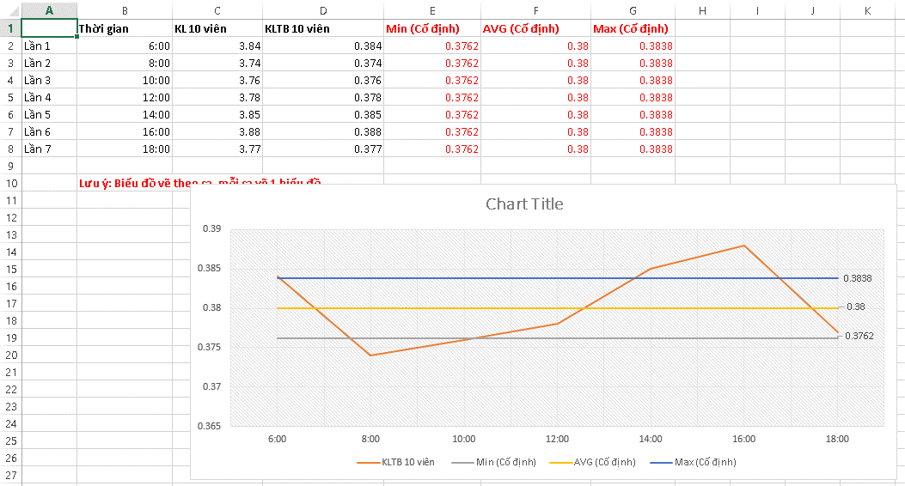
 |  |  |  | HỒ SƠ LÔ SẢN XUẤT |  |  |  |  |  |  |  |  | Số: HSL/MET02/07
 |  |  |  | Thuốc ho METHORPHAN |  |  |  |  |  |  |  |  | Ngày BH: |  |  | 04/04/2019
Phân xưởng thuốc Viên - mỡ Dây chuyền: Thuốc Viên |  |  |  |  |  |  |  |  |  |  |  |  | Lần BH: |  |  | 07
 |  |  |  | Dạng bào chế: Viên nén bao phim |  |  |  |  |  |  |  |  | Số lô SX:

6.2.2 Biểu đồ kiểm soát khối lượng trung bình viên
Ngày: |  |  |  |  | Người thực hiện:
Max 0,3838 g |  | 0,3840

KLTB 0,3800 g | →

Min 0,3762 g
 |  | 0,3760
Thời gian (h) |  | h | h |  | h | h | h | h | h | h | h | h |  | h | h |  | h | h
Ngày: |  |  |  |  | Người thực hiện:
Max 0,3838 g |  | 0,3840

KLTB 0,3800 g | →

Min 0,3762 g
 |  | 0,3760
Thời gian (h) |  | h | h |  | h | h | h | h | h | h | h | h |  | h | h |  | h | h
Ngày: |  |  |  |  | Người thực hiện:
Max 0,3838 g |  | 0,3840

KLTB 0,3800 g | →

Min 0,3762 g
 |  | 0,3760
Thời gian (h) |  | h | h |  | h | h | h | h | h | h | h | h |  | h | h |  | h | h
Ghi chú:
Ngày: |  |  |  |  | Người thực hiện:
Max 0,3838 g |  | 0,3840

KLTB 0,3800 g | →

Min 0,3762 g
 |  | 0,3760
Thời gian (h) |  | h | h |  | h | h | h | h | h | h | h | h |  | h | h |  | h | h
Ngày: |  |  |  |  | Người thực hiện:
Max 0,3838 g |  | 0,3840

KLTB 0,3800 g | →

Min 0,3762 g
 |  | 0,3760
Thời gian (h) |  | h | h |  | h | h | h | h | h | h | h | h |  | h | h |  | h | h
Ghi chú:

